스크린샷_증빙
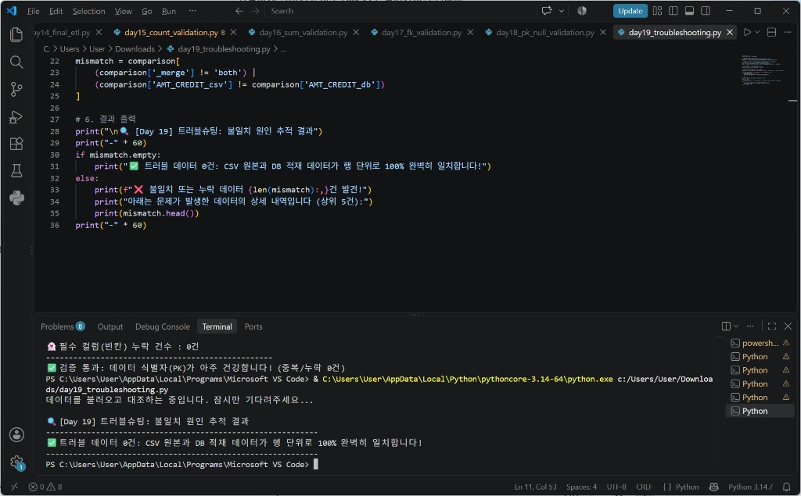
1차 검증(Day 15~21) 실행 결과 스크린샷

Day 15 - 건수 검증
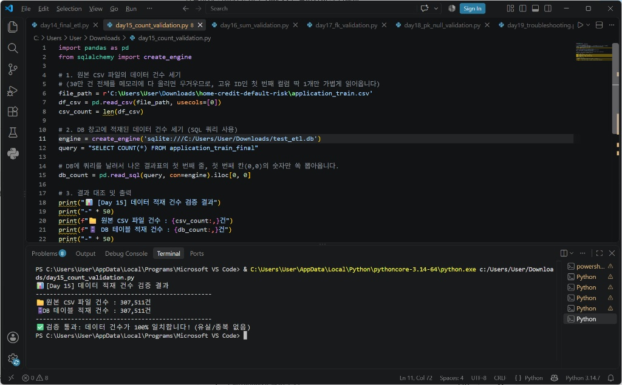

Day 16 - 합계 검증
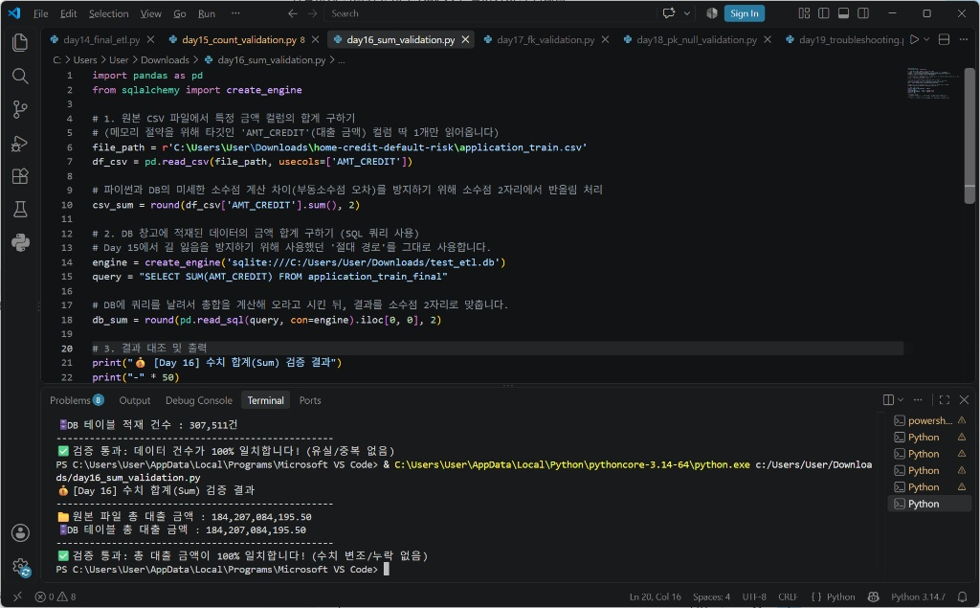

Day 17 - 참조무결성 검증
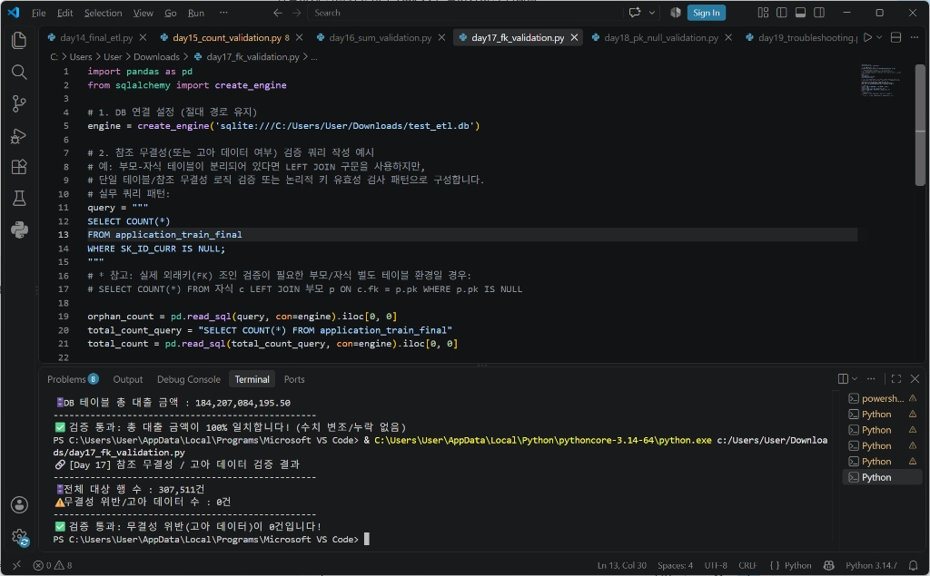

Day 18 - PK/Not Null 검증
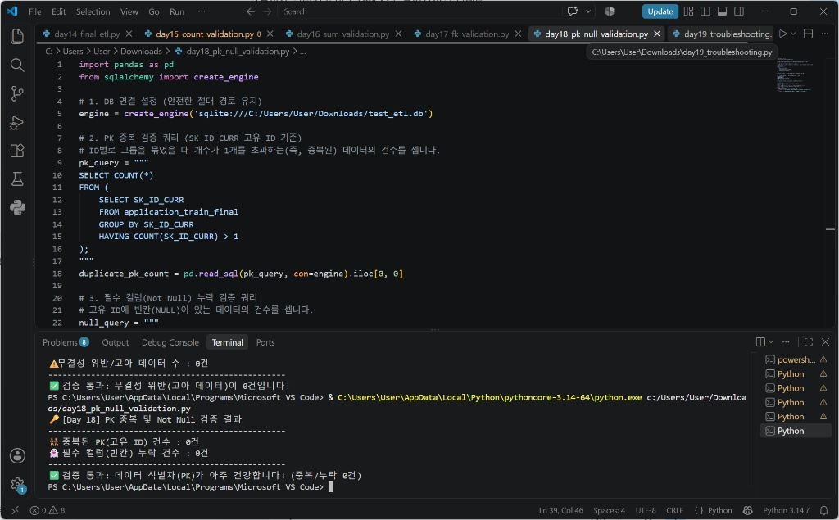

Day 19 - 트러블슈팅(행단위 전수대조)

